Berechnung Kräfte und Momente
$$m_{zul}$$
$$m_{F}$$
$$v_{0}$$
$$v_{1}$$
$$m_{ges}$$
$$E_{Bed, R}$$
$$v_{max}$$
92.00 | Zuladungsmasse | kg | Fahrt: |  |  |  | 0.00 | Anfangsgeschwindigkeit | km/h
6.89 | Fahrzeugmasse | kg |  |  |  |  | 15.00 | Konstantgeschwindigkeit | km/h
98.89 | Gesamtmasse | kg |  | 145.60 | Bedarfsenergie am Rad | Wh | 33.06 | Maximalgeschwindigkeit | km/h
$$g$$
$$ρ_{Luft}$$
$$E_{Bed, EM}$$
$$t_{0}$$
9.81 | Erdbeschleunigung | m/s² |  | 147.07 | Bedarfsenergie am Motor | Wh | 0.00 | Zeit bei Anfang Beschleunigung | s
$$E_{Bed, Batt}$$
$$t_{1}$$
1.20 | Luftdichte | kg/m³ |  | 162.00 | Bedarfsenergie an der Batterie | Wh | 4.00 | Zeit bis Ende Beschleunigung | s
$$c_{w}$$
$$E_{Bed, Lade}$$
$$t_{∞}$$
0.78 | Luftwiderstand 0,74-0,85 | - |  | 180.00 | Bedarfsenergie an der Batterie | Wh | 36.81 | Zeit Konstantfahrt | min
$$A_{Mensch}$$
$$p$$
$$E_{Bed, Zelle}$$
$$s_{0}$$
$$s_{1}$$
1.00 | Stirnfläche eines Mannes | m² |  | 8.10 | Bedarfsenergie pro Zelle | Wh
$$α_{Steig}$$
0% | Steigung | %
$$e_{i}$$
$$P_{Bed, R}$$
$$s_{∞}$$
0.00 | Steigungswinkel | ° |  | 237.32 | Bedarfsleistung am Rad | W | 9.20 | Reichweite | km
$$P_{Bed, EM}$$
$$a$$
1.00 | Massenfaktor | - |  | 239.72 | Bedarfsleistung am Motor | W | 0.93 | Beschleunigung | m/s²
$$f_{R}$$
$$r_{dyn}$$
$$P_{Bed, Batt}$$
$$P_{Bed, Lade}$$
0.05 | Rollwiderstand 0,030-0,057 | - |  | 264.07 | Bedarfsleistung an der Batterie | W
$$z_{mot}$$
$$P_{Bed, Zelle}$$
$$F_{Bed, R}$$
$$v_{max}$$
40 | Dynamisches Radhalbmesser | mm |  | 293.41 | Notwendige Ladeleistung | W | 83.13 | Radbedarfskraft bei | N
$$z_{rad}$$
$$M_{Bed, R}$$
$$v_{max}$$
16 | Zähnezahl Riemenscheibe am Motor | - |  | 13.20 | Bedarfsleistung pro Zelle | W | 3.33 | Radbedarfsmoment bei | Nm
$$i_{getr}$$
$$P_{Ü,R}$$
$$M_{Bed, EM}$$
$$v_{max}$$
60 | Zähnezahl Riemenscheibe am Rad | - |  | 384.37 | Überschussleistung am Rad | W | 0.90 | Motorbedarfsmoment | Nm
$$P_{Ü,EM}$$
$$P_{Bed,R}$$
$$v_{max}$$
3.750 | Getriebeübersetzung | - |  | 381.98 | Überschussleistung am Motor | W | 763.54 | Radbedarfsleistung | W
$$k_{EM}$$
2 | Motoranzahl | -
$$S$$
$$M_{Bed, R}$$
$$F_{x, max}$$
10% | Sicherheitsfaktor | % |  | 2.28 | Radbedarfsmoment | Nm | 149.21 | maximale Radantriebskraft | N
$$M_{Bed, EM}$$
$$M_{N, max}$$
$$P_{EM, max}$$
 |  |  |  | 0.61 | Motorbedarfsmoment | Nm | 5.97 | maximales Radnabemoment | Nm
$$η_{el, ges}$$
$$M_{Ü,R}$$
$$M_{EM, max}$$
87.68% | Elektrischer Gesamtwirkungsgrad | - |  | 3.69 | Überschussmoment am Rad | Nm | 1370.40 | maximale mechanische Motorleistung | W
$$η_{EM}$$
$$M_{Ü,EM}$$
97.42% | Wirkungsgrad des Elektromotors | - |  | 0.98 | Überschussmoment am Motor | Nm | 1.59 | maximales Motormoment | Nm
$$η_{Batt}$$
90.00% | Wirkungsgrad der Batterie | -
$$η_{mech}$$
$$F_{Bed, R}$$
$$v_{1}$$
$$ω_{R,max}$$
99.00% | Mechanischer Gesamtwirkungsgrad | - |  | 56.96 | Radbedarfskraft bei | N | 229.61 | maximale Radwinkelgeschwindigkeit | 1/s
$$F_{Ü,R}$$
$$n_{R,max}$$
 |  |  |  | 92.25 | Überschusskraft am Rad | N | 2192.64 | maximale Raddrehzahl | 1/min
$$U_{Zelle,nenn}$$
$$n_{EM,0}$$
$$n_{EM,max}$$
3.60 | Zellspannung | V |  |  |  |  | 8222.40 | maximale Motordrehzahl | 1/min
$$U_{Zelle, max}$$
$$U_{Zelle,min}$$
$$ω_{R}$$
4.20 | Maximale Zellspannung | V |  | 104.17 | Radwinkelgeschwindigkeit | 1/s | 8640.00 | Leerlaufdrehzahl Motor | 1/min
$$n_{R}$$
$$U_{System}$$
2.50 | Minimale Zellspannung | V |  | 994.72 | Raddrehzahl | 1/min | 36.00 | Systemspannung | V
$$U_{Verl, Zelle}$$
$$n_{EM}$$
$$I_{System, max}$$
$$C_{System}$$
0.36 | Spannungsabfall einer Zelle | V |  | 3730.19 | Motordrehzahl | 1/min | 5.00 | Systemkapazität | Ah
$$C_{Zelle}$$
$$I_{Zelle, entl}$$
2500.00 | Zellenkapazität | mAh |  |  |  |  | 40.00 | Systemstrom | A
$$I_{Zelle,lade}$$
$$I_{Basis}$$
$$E_{System}$$
20.00 | Maximaler Zellenentladestrom | A |  | 0.50 | Stromverbrauch von Periferien | A | 180.00 | Batteriesystem-Еnergie | Wh
$$R_{Zelle, innen}$$
$$P_{Bed, NAggr}$$
$$∆E_{System}$$
4.00 | Maximaler Zellenladestrom | A |  | 18.00 | Bedarfsleistung der Nebenaggregate | W | 85.00 | nutzbare Batteriesystem-Еnergie | Wh
$$I_{System}$$
18.00 | Innenwiderstand | mOhm |  | 8.15 | Stromverbrauch im System | A
$$P_{Zelle}$$
$$n_{Zellen}$$
$$n_{Parallel}$$
72.00 | Leistung | W |  |  |  |  | 20 | Anzahl Zellen im System | -
$$P_{Verl,Zelle}$$
$$n_{Serie}$$
7.20 | Verlustleistung | W |  |  |  |  | 2 | Zellen in Parallelschaltung | -
$$P_{Nutz,Zelle}$$
$$€_{Zelle}$$
64.80 | Nutzleistung | W |  |  |  |  | 10 | Zellen in Serienschaltung | -
$$E_{Zelle}$$
$$€_{ges, Zelle}$$
9.00 | Zellenenergie | Wh |  |  |  |  | 3.95 | Preis für eine Batteriezelle | €
$$m_{Zelle}$$
45.00 | Gewicht | g |  |  |  |  | 79.00 | Preis für alle Batteriezellen | €

$$P_{EM,max}$$
$$kv_{EM}$$
$$kФ_{EM}$$
1350.00 | Maximale Motorleistung | W
240 | Motor kV-Zahl | rpm/V
0.25 | Motor kФ-Zahl | Vs
$$p$$
-
7 | Polpaarzahl | -
$$I_{EM, 0}$$
14 | Polzahl | -
0.70 | Leerlaufstrom am Motor | A
$$I_{EM, max}$$
30.00 | Maximaler Strom am Motor | A
$$U_{EM,max}$$
45.00 | Maximale Spannung am Motor | Vs
$$R_{EM,innen}$$
87.00 | Innenwiderstand Motor | mOhm
$$n_{Zell,serie}$$
12.00 | Unterstützte Zellenzahl in Serie | -
$$P_{EM,Verl}$$
34.80 | Verlustleistung am Motor | W
$$P_{EM,Nutz}$$
1315.20 | Nutzleistung am Motor | W
$$d_{EM}$$
8.00 | Wellendurchmesser | mm
$$m_{EM}$$
345.00 | Motorgewicht | g

Riementrieb
$$α_{1}$$
$$α_{2}$$
$$S_{1}$$
$$S_{2}$$
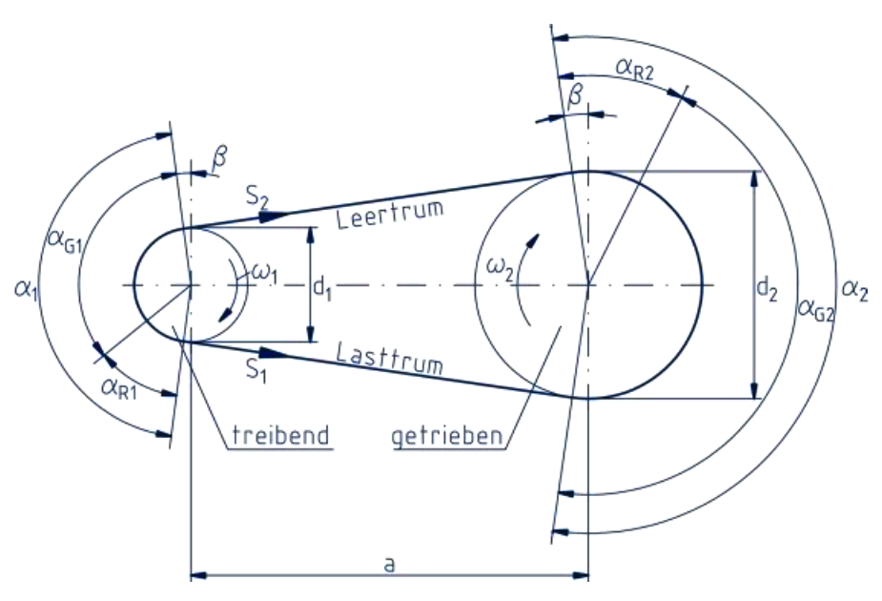
$$β$$
$$U$$
131.85 | Umschlingungswinkel (Antrieb) | ° | 300.56 | Kraft Lasttrum | N
228.15 | Umschlingungswinkel (Abtrieb) | ° | 70.95 | Kraft Leertrum | N
24.07 | Trumneigungswinkel | ° | 229.61 | maximale Umfangskraft | N
$$d_{1}$$
$$W$$
15.28 | Scheibendurchmesser (Antrieb) | mm | 351.88 | Wellenspannkraft | N
$$d_{2}$$
$$φ$$
57.30 | Scheibendurchmesser (Abtrieb) | mm | 0.65 | Durchzugsgrad | °
$$i_{getr}$$
$$z_{m}$$
3.75 | Übersetzungsverhältnis | - | 5.00 | Eingriffszähnezahl der kleineren Scheibe | -
$$v$$
2.98 | Riemengeschwindigkeit (Antrieb) | m/s
$$ω_{1}$$
$$σ_{max}$$
390.63 | Winkelgeschwindigkeit (Antrieb) | 1/s | 61.64 | maximale Beanspruchung | N/mm²
$$ω_{2}$$
$$σ_{1}$$
$$σ_{zul}$$
104.17 | Winkelgeschwindigkeit (Abtrieb) | 1/s | 70.39 | zulässiger Spannungsgrenzwert | N/mm²
$$n_{1}$$
$$σ_{f}$$
3730.19 | Drehzahl (Antrieb) | 1/min | 15.53 | Spannung durch Trumkraft | N/mm²
$$n_{2}$$
$$σ_{b}$$
994.72 | Drehzahl (Abtrieb) | 1/min | 3.28 | Spannung durch Fliehkraftwirkung | N/mm²
$$L_{W}$$
$$σ_{v}$$
225.70 | Riemen-Wirklänge | mm | 42.82 | Spannung durch Biegung | N/mm²
$$L_{1}$$
47.02 | Lasttrumlänge | mm | 3.67 | Vorspannung | N/mm²
$$a$$
51.50 | Achsabstand | mm
$$ρ$$
$$S_{f}$$
 |  |  | 1100.00 | Massendichte | kg/m³
$$L$$
225.00 | nächstliegende Riemenlänge | mm | 0.19 | Riemenkraft infolge Fliehkraft | N
$$A_{R}$$
19.35 | Riemenquerschnittsfläche | mm²
$$b$$
$$E_{b}$$
$$ε_{1}$$
15.00 | Riemenbreite | mm | 550.00 | Biegesteifigkeit | N/mm²
$$s$$
$$ε_{2}$$
1.29 | Riemendicke | mm | 0.08 | Riemendehnung (Antrieb) | -
$$h_{R}$$
2.41 | Riemenhöhe | mm | 0.02 | Riemendehnung (Abtrieb) | -
$$h_{Z}$$
$$∆l_{1}$$
1.12 | Zahnhöhe | mm | 1.48 | Längenänderung im Riemen (Antrieb) | mm
$$p$$
$$∆l_{2}$$
3.00 | Teilung (Pitch) | mm | 2.57 | Längenänderung im Riemen (Abtrieb) | mm
$$z$$
75.00 | Zähnezahl | -
$$T_{min}$$
$$F_{1zul}$$
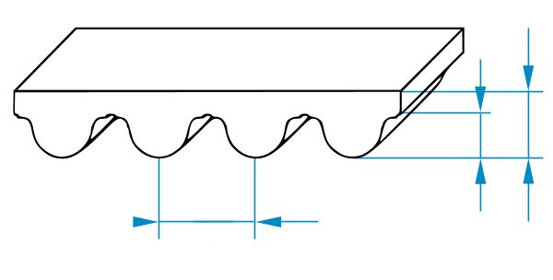
-30.00 | minimale Temperatur | °C | 2270.00 | Zulässige Lasttrumkraft pro 25 mm Riemenbreite | N/25mm
$$T_{max}$$
$$S_{zul}$$
100.00 | maximale Temperatur | °C | 1362.00 | Zulässige Lasttrumkraft | N
$$∆T$$
$$S_{v}$$
$$h_{Z}$$
$$h_{R}$$
130.00 | Temperaturbereich | °C | 70.95 | Vorspannkraft | N
$$−$$
Polyamid | Werkstoff | °C
$$P_{B}$$
$$p$$
 |  |  | 0.00 | Bemessungsleistung | W
$$μ_{high}$$
$$P_{1, max}$$
0.37 | Reibwert (neuer Riemen) | mm | 685.20 | Maximale Antriebsleistung | W
$$μ_{low}$$
$$c_{B}$$
0.30 | Reibwert (eingelaufener Riemen) | mm |  | Kraft Leertrum | N
$$v_{rel}$$
0 | Relative Geschwindigkeit | cm/s
$$ψ$$
0.00 | Dehnschlupf | -

